Ficha
 | NOME DO PRODUTO |  | EST-INDUSTRIAL-()-DESMONT |  |  |  | REVISÃO |  |  | DATA |  | 2025-07-23
 | RESPONSAVEL |  |  |  | ALTERAÇÃO |  |  |  |  | VALIDAÇÃO

Produto Nome Apresentação: | ESTANTE COM 5 PRATELEIRAS DUAS PARTES |  |  |  |  |  | 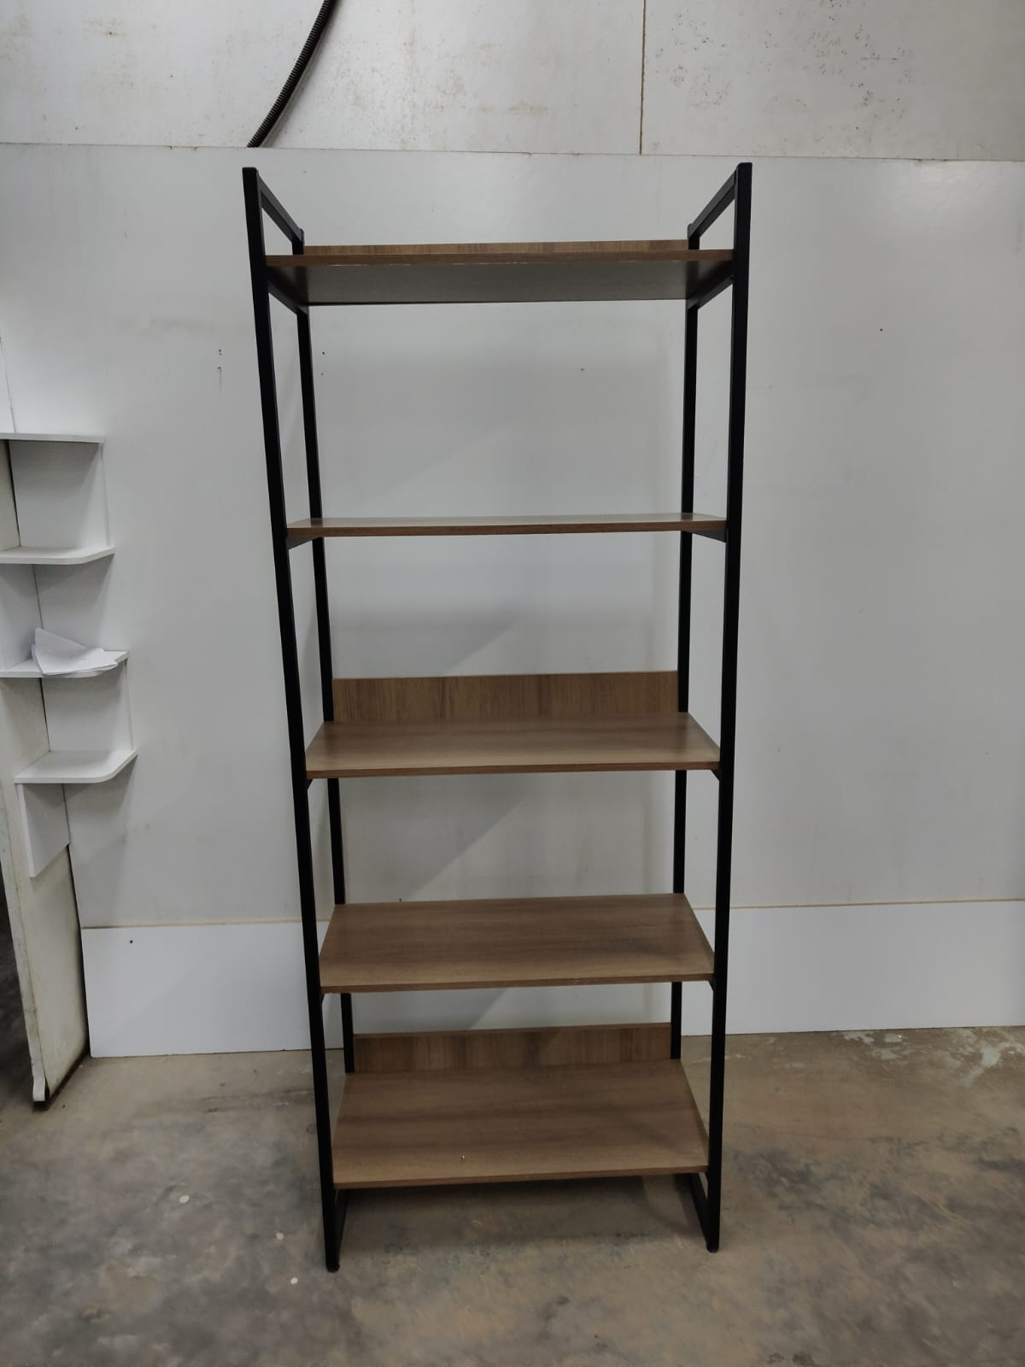
Produto Nome Cadastro: | EST-INDUSTRIAL-()-DESMONT
Cores em linha | LM | PR
Status | PRODUTO STANDARD (em linha)
Data de desenvolvimento | Jul-25
Analista da Qualidade: | JUNIOR
LINHA | MOVEIS
Grupo: | GIRUS
Família: | PRODUTOS ACABADOS
Dimensões MONTADO (mm): | Altura: | 1895 | Frente: | 740 | Profundidade: | 370

Peso líquido do Produto (kg): | 19.3 | Peso Bruto do Produto |  | 20.2
Tempo para montagem (min.) | 20 | Qtd. Pessoas para a Montagem: |  | 2
Matéria Prima Predominante: | NDP/AÇO
Acabamento Predominante: | FF/PT
Acompanha Puxadores: | NÃO APLICAVEL | Acompanha Encarte |  | NÃO APLICAVEL
Carga Máxima Suportada (kg): | 8 POR PRATELEIRA DISTRIBUIDO
Forma de Limpeza: | PANO LEVIMENTE OBEDECIDO

Composição do Produto
Matéria Prima: | Nº da Parte (Conf. Manual): | Cód. Comp. | Nome da Parte |  | Qtd | Dimensões (A x F x P) mm: |  |  | Acabamento:
 |  |  |  |  |  |  |  |  | Dir. | Esq. | Traz. | Sup | Inf.

 |  | PCM0362 | PRATELEIRA ESTANTE GIRUS DESMONT |  | 5 |  | 15X740X328 |  | FT | FT | X | PT | PT
 |  | PCM0367 | TRAV. ESTANTE GIRUS DESMONT |  | 3 |  | 100 X700X15 |  | X | X | PT | FT | X
 |  | SBA000284 | PÉ DA ESTANTE 5P DESMONTAVEL SUPERIOR |  | 2 |  | 880X370 |  | PT | PT | PT | PT | PT
 |  | SBA000285 | PÉ DA ESTANTE 5P DESMONTAVEL INFERIOR |  | 2 |  | 995X370 |  | PT | PT | PT | PT | PT

LEGENDA | FT | FITA DE BORDO | PT | PINTURA UV | X | SEM ACABAMENTO | BP/FF | MATERIAL PRONTO |  | AC | ACABAMENTO / PONTEIRA

Componentes/Ferragem que acompanham o Produto
Matéria Prima |  | Ref. (Conf. Manual) | Posto Trab. | Cód. Comp. | Nome do Componente/ Ferragem |  |  | Qtd | Dimensões |  |  | Acabamento

 |  |  |  | PRF0267 | PARAFUSO FLANGEADO 5 X 30 ZINCADO PRETO |  |  | 20
 |  |  |  | PRF0056 | PARAFUSO PHILLIPS CHATO 4,5 X 40 BICROMATIZADO |  |  | 11
 |  |  |  | PNT0001 | PONTEIRA POLIPROPILENO SEM FURO 20 X 20 PRETA |  |  | 4
 |  |  |  | PNT0191 | PONTEIRA 20 X 20 COM ROSCA 1/4 |  |  | 4
 |  |  |  | MNI0048 | NIVELADOR OITAVADO 1/4 X 5/8 PRETO |  |  | 4
 |  |  |  | PRJ-EMENDA2020-71 | CHAPA ENCAIXE GIRUS |  |  | 8

Observações Gerais:

DESENHO TÉCNICO EM 3D

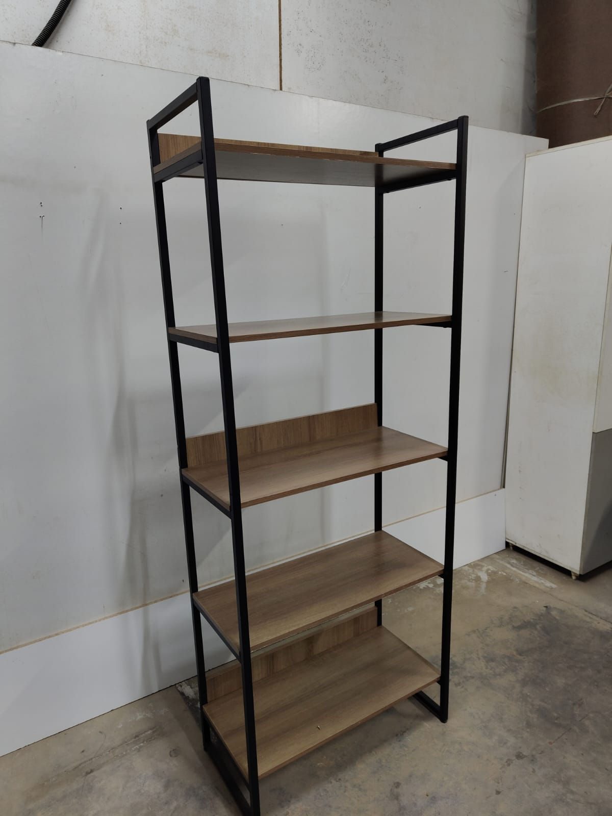
FOTOS DO PRODUTO MONTADO
 |  |  | 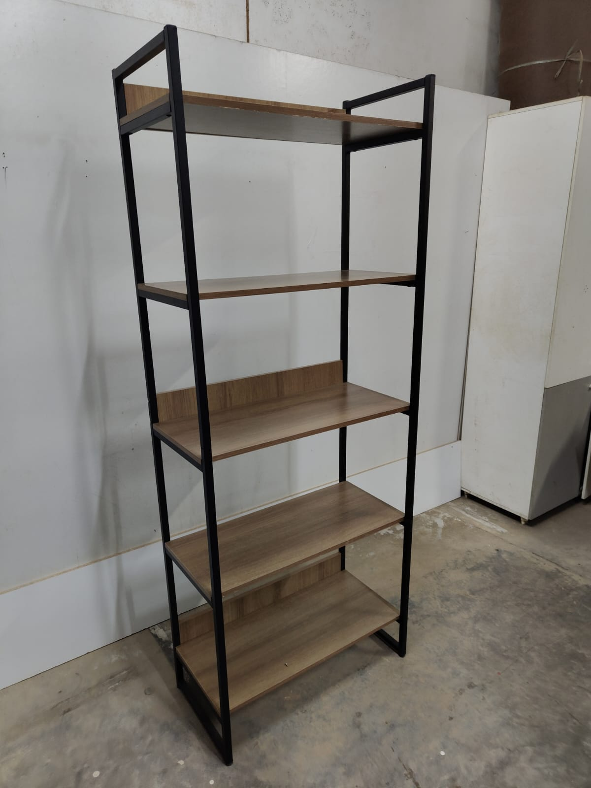

FOTOS DO PRODUTO EMBALADO
EMBALAGEM ABERTA |  |  | EMBALAGEM FECHADA |  |  |  | VISTA SUP. PADRÃO PALETIZAÇÃO |  |  |  | VISTA LAT. PADRÃO PALETIZAÇÃO

INFORMAÇÕES
EMBALAGEM UNITARIA | ALT |  | LARG | COMP | FORMA DE PALETIZAÇÃO:
 | 85 |  | 788 | 1045 | PADRÃO LOGISTICO |  | BASE |  | 2
QUANTIDADE NA MASTER |  |  |  |  |  |  | ALTURA |  | 17
MEDIDAS MASTER (mm) | ALT |  | LARG | PROF |  |  | TOTAL POR PALET |  | 34
 | X |  | X | X | NCM |  | 9403.60.00
PESO MASTER

EAN E DUN
EAN LM:7896643455566 EAN PR:7896643455740

